vue-cli权限菜单说明
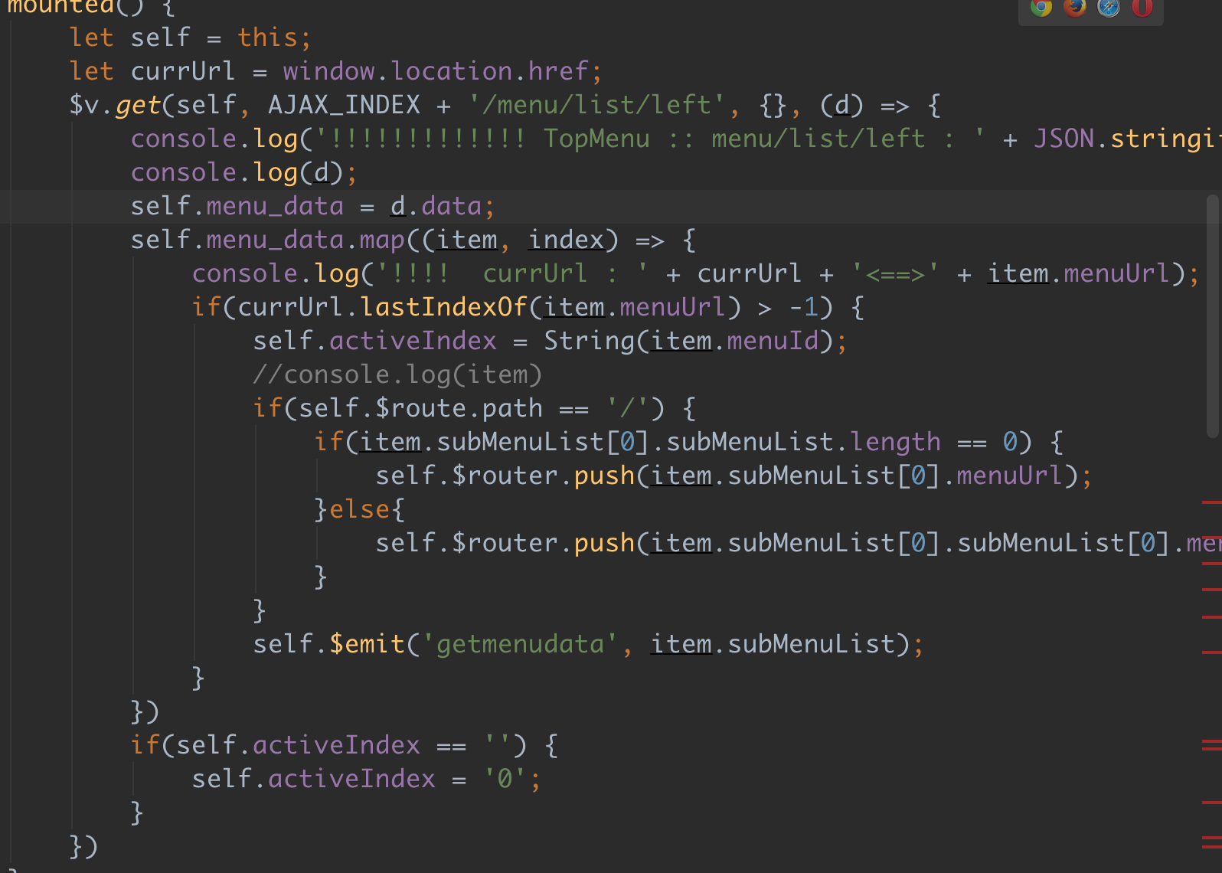

此处做了是否显示菜单的处理

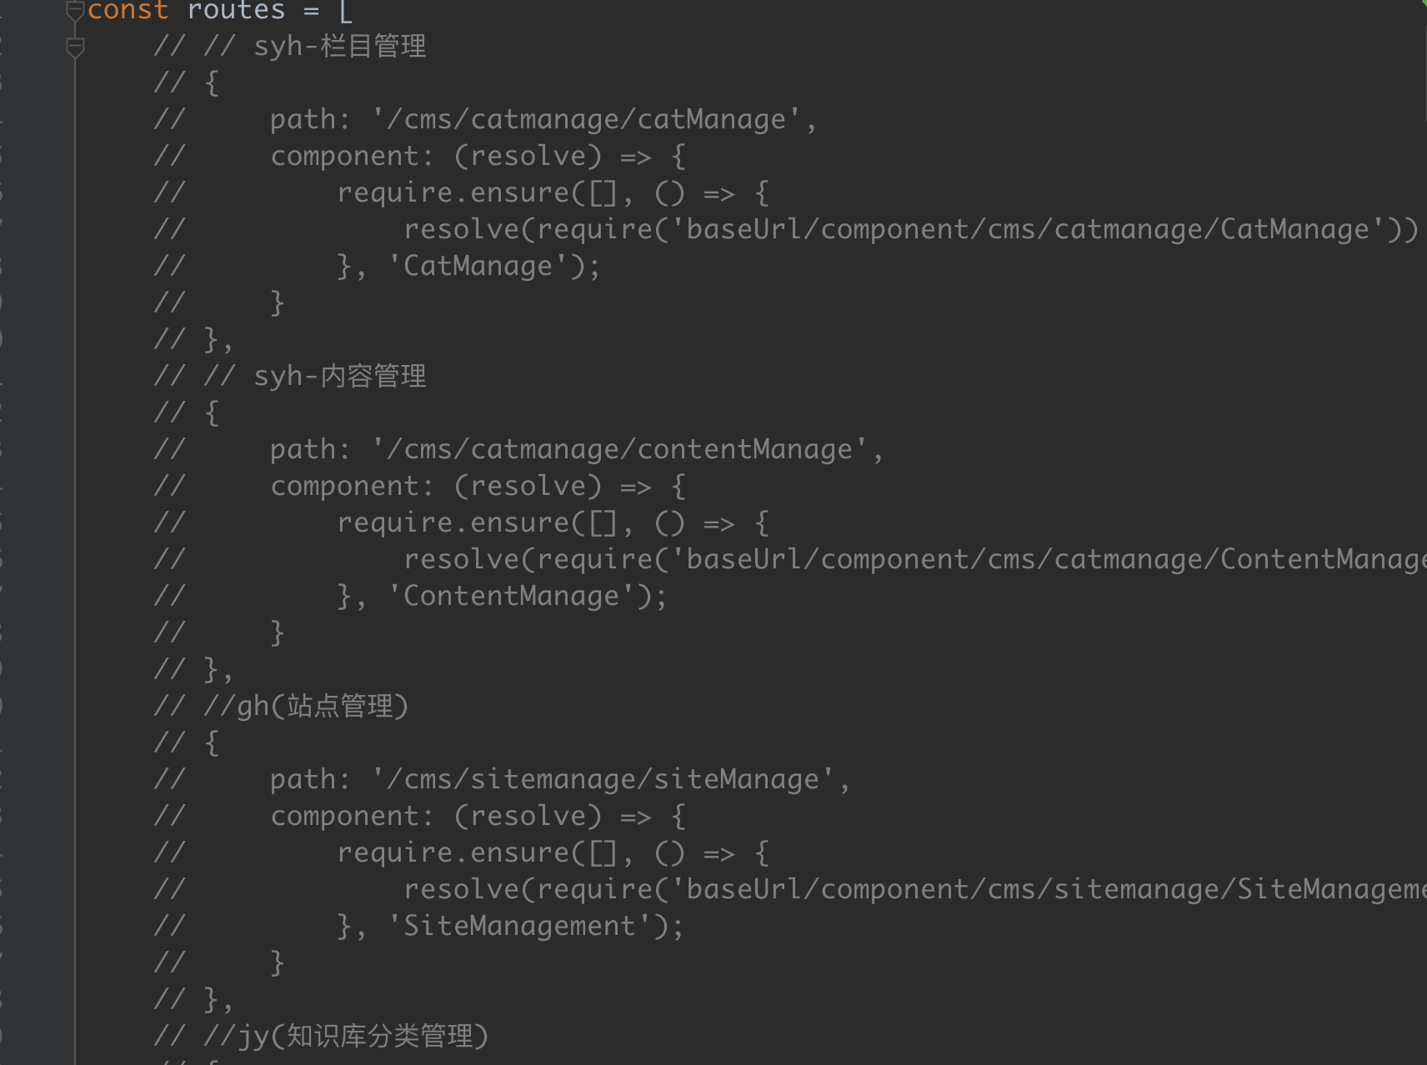
实际上，所有的菜单路由全部都写在了前端文件里

即如果维护菜单路由的话，数据库和前端都需要修改

数据库中改一个菜单的url，则前端代码对应也必须修改

否则点击菜单时，前端找不到路由路径

vue-requirejs 开发说明
工程git地址

https://github.com/pengtaoman/vue-require

1 加入功能菜单

页面左侧菜单数据来源，暂时是ajax直接请求工程中的json文件，开发一个新功能，现在这里加入菜单(实际测试环境是在数据库里加入菜单信息)

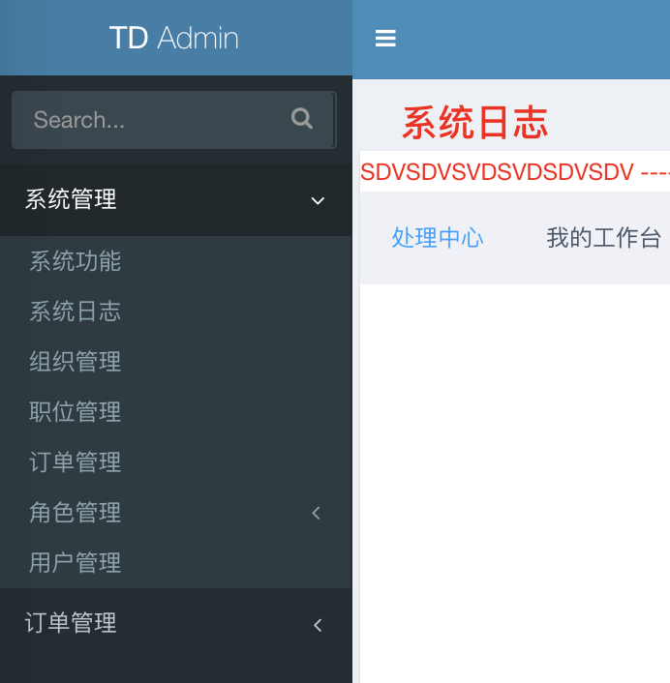
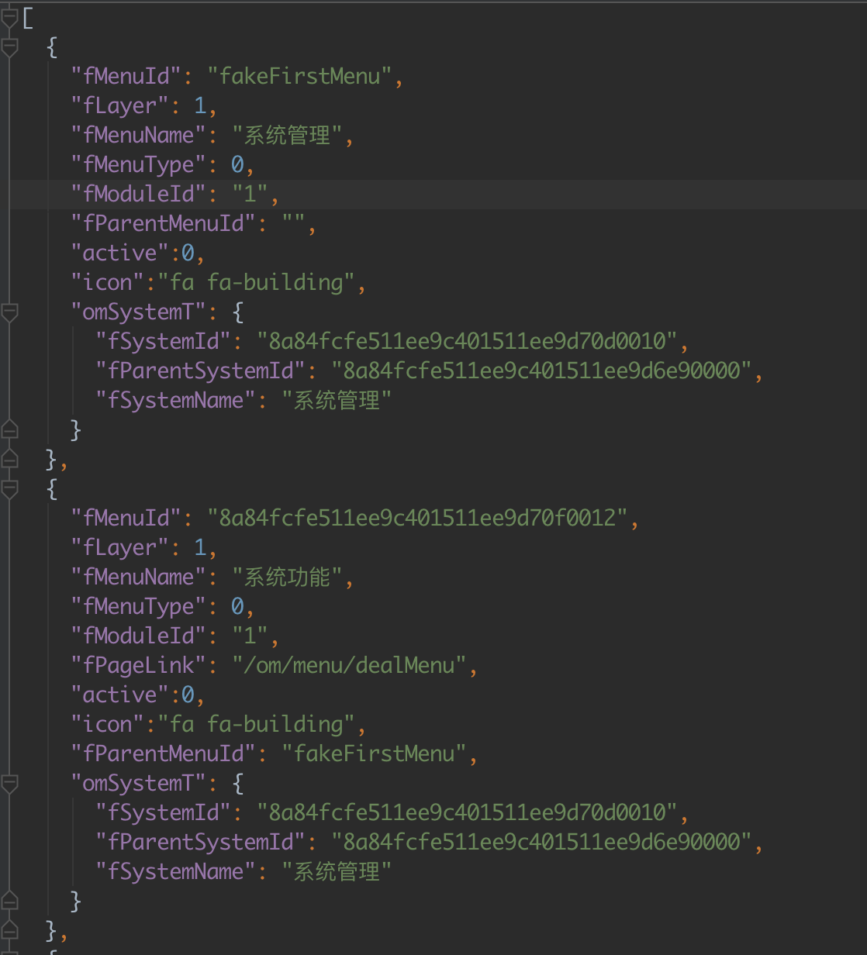

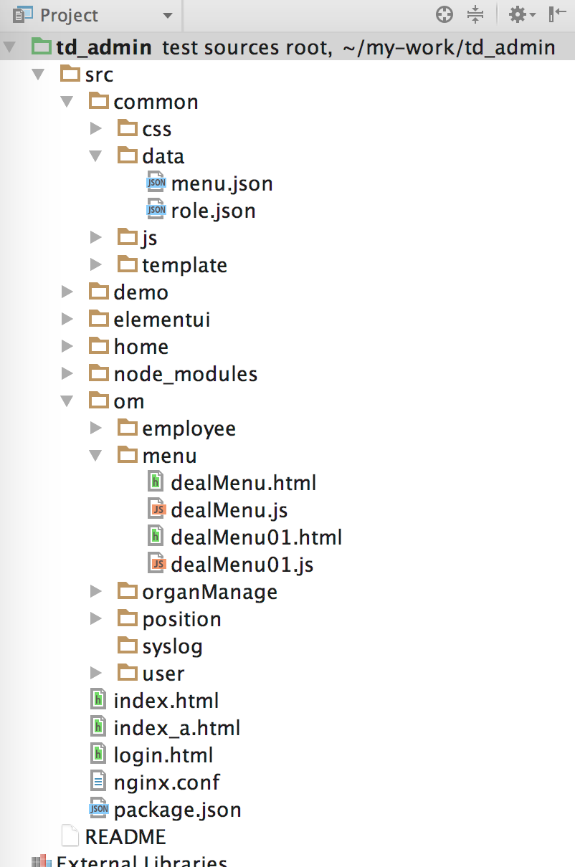

按照菜单的url，在前端工程中设置文件目录结构，现阶段暂定三段式URL(后续可定制)，即: /package/module/function模式的url，前端工程的路径则是/package/module/，在该目录下，创建function.html和function.js两个文件，
这样，点击菜单时，框架动态载入function.html和function.js，形成前端视图
function.html 即模板代码，function.js即模版对应的vue组件代码，与官方教程写法一致

2 组件代码和模版代码的编写，需要遵照requirejs的标准，使用define来定义组件代码

 | define([basePath+'/node_modules/@riophae/vue-treeselect/dist/vue-treeselect.min.js', |  |  |  |  |  |  | //引入第三方的组件
 | 'text!'+basePath+'/node_modules/@riophae/vue-treeselect/dist/vue-treeselect.min.css', |  |  |  |  |  |  | //第三方组件的样式
 | 'vue', |  |  |  |  |  |  | //引入vue对象，不需要就不引入，这里是为了注册一下新引入的第三方组件
 | basePath+'/common/js/util/SelectTreeDataConvert.js', |  |  |  |  |  |  | //自己定义的工具类，同样需遵守requirejs标准
 | 'axios'], |  |  |  |  |  |  | //axios用来发送ajax请求
 | function(vueTreeselect,vueTreeselectcss, Vue, stCon, axios) { |  |  |  |  |  |  | //方法主题，将引入的东西作为该方法的参数

 | var tcCom = Vue.component('treeselect',vueTreeselect.Treeselect); |  |  |  |  |  |  | //注册第三方的组件

 | var isChanged = function (currData, initData) { |  |  |  |  |  |  | //定义一个私有方法
 |  |  |  | ……
 |  | }

 |  | return {
 |  | data : function() { |  |  | //模版视图对应的M层，即数据模型，数据改变，对应模版视图改变
 |  | return {

 |  |  | ……

 |  |  | methods : { |  | //模版中事件对应的各个方法，在methods中定义
 |  |  | handleNodeClick : function(data) {

 |  |  | ……

 |  |  | ,mounted : function() { |  | //模版被数据改变渲染后，后续的视图调整代码，在mounted中定义，相当于
 |  |  |  |  |  | jquery的ready方法
 |  |  | $('#menuForm').hide();

 |  |  | ……

3 框架集成了element ui 1.4.X版本和最新的iview版本，两者可以随意使用，可以在一个模版中同时使用

使用时，elementui 和 iview已经在最外层框架页面引入，直接按照官网教程编写即可

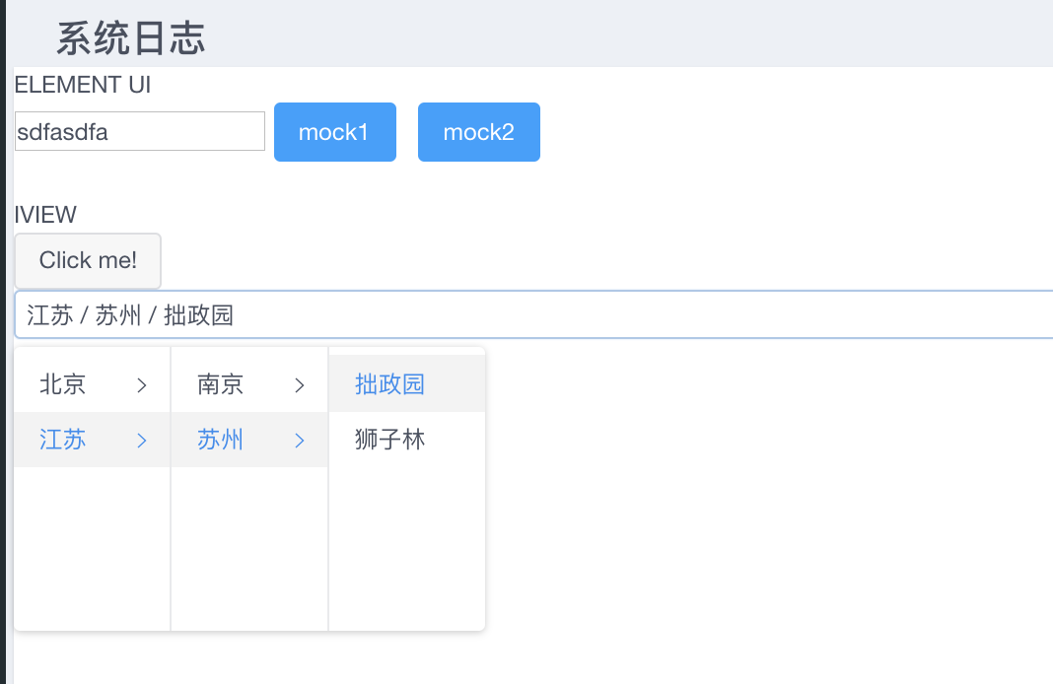

 |  |  |  |  |  |  | element ui的

 |  |  |  |  |  |  | iview的

